用語の解説
国勢調査の結果で用いる用語の解説

人口
 | 国勢調査における人口とは、調査年の10月1日午前零時現在に常住している場所で調査する「常住人口」をいいます。「常住している」とは当該住居に３か月以上にわたって住んでる住居又は住むことになっていることをいい、３か月以上にわたって住んでいるか、又は住むことになっている住居のない者は、調査時にいた場所に「常住している」とみなします。

世帯の種類
 | 「一般世帯」と「施設等の世帯」に区分しています。

 | 区 分 | 内 容
 | 一般世帯 | ・住居と生計を共にしている人の集まり又は一戸を構えて住んでいる単 身者 ただし、これらの世帯と住居を共にする単身の住み込みの雇人につい ては、人数に関係なく雇主の世帯に含めています
 |  | ・上記の世帯と住居を共にし、別に生計を維持している間借りの単身者 又は下宿屋などに下宿している単身者
 |  | ・会社・団体・商店・官公庁などの寄宿舎、独身寮などに居住している 単身者
 | 施設等の世帯（世帯の単位：棟ごと）
 | 寮・寄宿舎の学生・生徒 | 学校の寮・寄宿舎で起居を共にし、通学している学生・生徒の集まり
 | 病院・療養所の入院者 | 病院・療養所などに、すでに３か月以上入院している入院患者の集まり
 | 社会施設の入所者 | 老人ホーム、児童保護施設などの入所者の集まり

住居の種類
 | 一般世帯について、住居を次のとおり区分しています。

 | 区 分 | 内 容
 | 住宅 | 一つの世帯が独立して家庭生活を営むことができる建物（完全に区画された建物の一部を含みます） 一戸建ての住宅はもちろん、アパート、長屋などのように独立して家庭生活を営むことができるような構造になっている場合は、区画ごとに１戸の住宅となります
 | 住宅以外 | 寄宿舎・寮など生計を共にしない単身者の集まりを居住させるための建物や、病院・学校・旅館・会社・工場・事務所などの居住用でない建物 なお、仮小屋など臨時応急的に造られた住居などもこれに含まれます
 | 住居の種類「不詳」 | 未回答などにより住居の種類が判定できない場合

労働力状態
 | 「労働力状態」とは、調査年の９月24日から30日までの１週間（以下「調査週間」という）に「仕事をしたかどうかの別」により、次のとおり区分したものです。
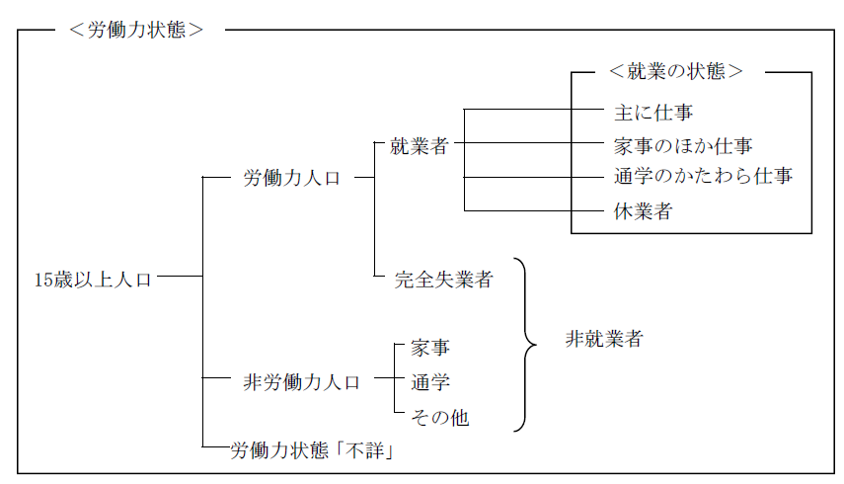

 | 区 分 | 内 容
 | 労働力人口 | 就業者及び完全失業者
 | 就業者 | 調査週間中、賃金、給料、諸手当、営業利益、手数料、内職収入など収入（現物収入を含む）を伴う仕事を少しでもした者 なお、収入を伴う仕事を持っていて、調査週間中、少しも仕事をしなかった人のうち、次のいずれかに該当する場合は就業者としています
 |  | ・勤めている人が、病気や休暇などで休んでいても、賃金や給料をも らうことになっている場合や、雇用保険法に基づく育児休業基本給 付金や介護休業給付金をもらうことになっている場合
 |  | ・事業を営んでいる人が、病気や休暇などで仕事を休み始めてから30 日未満の場合
 |  | また、家族の人が自家営業（個人経営の農業や工場・店の仕事など）の手伝いをした場合は、無給であっても、収入を伴う仕事をしたこととして、就業者に含めています
 | 主に仕事 | 主に勤め先での仕事や自家営業などの仕事をしていた場合
 | 家事のほか仕事 | 主に家事などをしていて、そのかたわら、例えばパートタイムでの勤め、自家営業の手伝い、賃仕事など、少しでも収入を伴う仕事をした場合
 | 通学のかたわら仕事 | 主に通学していて、そのかたわら、例えばアルバイトなど、少しでも収入を伴う仕事をした場合
 | 休業者 | ・勤めている人が、病気や休暇などで休んでいても、賃金や給料をも らうことになっている場合や、雇用保険法に基づく育児休業基本給付 金や介護休業給付金をもらうことになっている場合
 |  | ・事業を営んでいる人が病気や休暇などで仕事を休み始めてから30日未 満の場合
 | 完全失業者 | 調査週間中、収入を伴う仕事を少しもしなかった者のうち、仕事に就くことが可能であって、かつ、ハローワーク（公共職業安定所）に申し込むなどして積極的に仕事を探していた者
 | 非労働力人口 | 調査週間中、収入を伴う仕事を少しもしなかった者のうち、休業者及び完全失業者以外の者
 | 家事 | 自分の家で主に炊事や育児などの家事をしていた場合
 | 通学 | 主に通学していた場合
 | その他 | 上のどの区分にも当てはまらない場合 例えば、乳幼児のほか、高齢、病気などで少しも仕事をしなかった者
 | 労働力状態「不詳」 | 未回答などにより労働力状態が判定できない場合

